Sheet1
한국의 소비자 물가 지수 (1970년 1월~2018년 12월)
기준년 2015년, 단위 2015 = 100, 가중치 1000 |  |  |  |  | ** 1970년대는 분기별 실업률이 아닌 년도별 실업률만 나와있어 이를 같다 가정.
1970 | Q1 | Q2 | Q3 | Q4 | ** 자료는 한국은행경제통계시스템과 통계청의 국내통계자료 고용 항목 참조
(a) 실업률 | 4.4 | 4.4 | 4.4 | 4.4 | ** 1980~1988까지는 경제활동가능인구(15~64세)를 지표로 사용 안함 15~19세, 20~29세.. 식으로 10대씩 실업률을 구하여 평균 산출
(b) CPI | 4.734 | 4.87 | 4.881 | 5.122 |  | 1969 | 4.227 |  |  | 전년 대비 물가 상승률
 |  |  |  |  |  | 년도 별 CPI (1970년대) |  | 년도 별 실업률 (1970년대) |  | Inflation Rate
1971 | Q1 | Q2 | Q3 | Q4 |  | 1970 | 4.902 | 1970 | 4.4 | 15.968772179 | 물가상승률을 x라 하고 CPI를 y라 할때 둘을 활용한 OLS의 결과는 다음과 같다.
(a) 실업률 | 4.4 | 4.4 | 4.4 | 4.4 |  | 1971 | 5.564 | 1971 | 4.4 | 13.504691962 | (1970년대 물가상승률 CPI 관계)
(b) CPI | 5.48 | 5.491 | 5.613 | 5.672 |  | 1972 | 6.214 | 1972 | 4.5 | 11.682242991 | Call:
 |  |  |  |  |  | 1973 | 6.414 | 1973 | 3.9 | 3.2185387834 | lm(formula = y ~ x1) | 그래프 :
1972 | Q1 | Q2 | Q3 | Q4 |  | 1974 | 7.973 | 1974 | 4 | 24.306205176
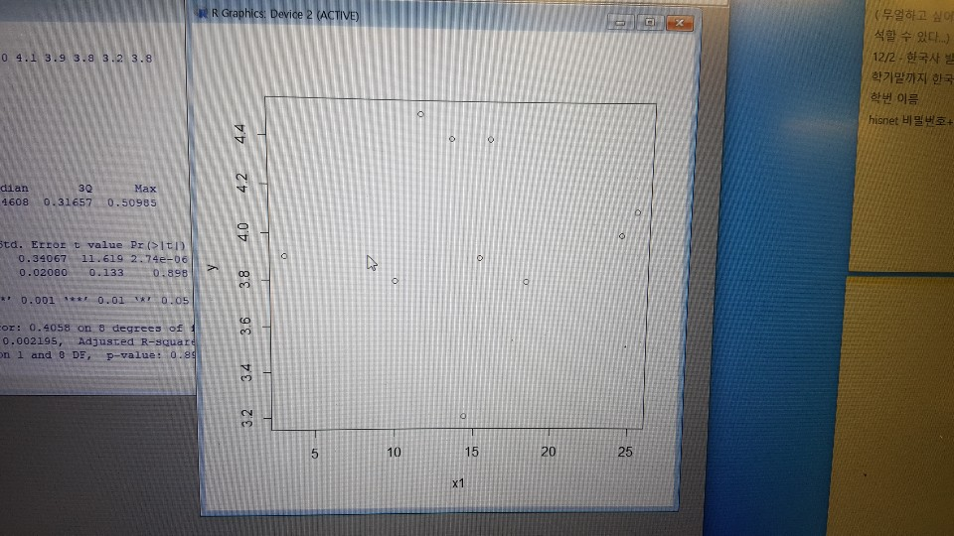
(a) 실업률 | 4.5 | 4.5 | 4.5 | 4.5 |  | 1975 | 9.986 | 1975 | 4.1 | 25.247711025 | Residuals:
(b) CPI | 5.979 | 6.22 | 6.386 | 6.271 |  | 1976 | 11.517 | 1976 | 3.9 | 15.33146405 | Min 1Q Median 3Q Max
 |  |  |  |  |  | 1977 | 12.68 | 1977 | 3.8 | 10.098115829 | -0.79787 -0.16439 -0.04608 0.31657 0.50985
1973 | Q1 | Q2 | Q3 | Q4 |  | 1978 | 14.513 | 1978 | 3.2 | 14.455835962
(a) 실업률 | 3.9 | 3.9 | 3.9 | 3.9 |  | 1979 | 17.173 | 1979 | 3.8 | 18.328395232 | Coefficients:
(b) CPI | 6.271 | 6.337 | 6.433 | 6.615 |  |  |  |  |  |  | Estimate Std. Error t value Pr(>|t|)
 |  |  |  |  |  | 년도별 CPI (1980년대) |  | 년도 별 실업룰 ( 1980년대) |  |  | (Intercept) 3.95813 0.34067 11.619 2.74e-06 ***
1974 | Q1 | Q2 | Q3 | Q4 |  | 1980 | 22.101 | 1980 | 5.2 | 28.696209166 | x1 0.00276 0.02080 0.133 0.898
(a) 실업률 | 4 | 4 | 4 | 4 |  | 1981 | 26.82 | 1981 | 4.5 | 21.351975024 | ---
(b) CPI | 7.396 | 7.855 | 8.213 | 8.429 |  | 1982 | 28.748 | 1982 | 4.4 | 7.1886651752 | Signif. codes: 0 ‘***’ 0.001 ‘**’ 0.01 ‘*’ 0.05 ‘.’ 0.1 ‘ ’ 1
 |  |  |  |  |  | 1983 | 29.732 | 1983 | 4.1 | 3.4228468067
1975 | Q1 | Q2 | Q3 | Q4 |  | 1984 | 30.408 | 1984 | 3.8 | 2.2736445581 | Residual standard error: 0.4058 on 8 degrees of freedom
(a) 실업률 | 4.1 | 4.1 | 4.1 | 4.1 |  | 1985 | 31.156 | 1985 | 4 | 2.4598789792 | Multiple R-squared: 0.002195, Adjusted R-squared: -0.1225
(b) CPI | 9.012 | 9.738 | 10.385 | 10.811 |  | 1986 | 32.013 | 1986 | 3.8 | 2.7506740275 | F-statistic: 0.0176 on 1 and 8 DF, p-value: 0.8977
 |  |  |  |  |  | 1987 | 32.989 | 1987 | 3.1 | 3.0487614407
1976 | Q1 | Q2 | Q3 | Q4 |  | 1988 | 35.346 | 1988 | 2.5 | 7.1448058444
(a) 실업률 | 3.9 | 3.9 | 3.9 | 3.9 |  | 1989 | 37.361 | 1989 | 2.6 | 5.7007865105
(b) CPI | 11.03 | 11.399 | 11.826 | 11.813
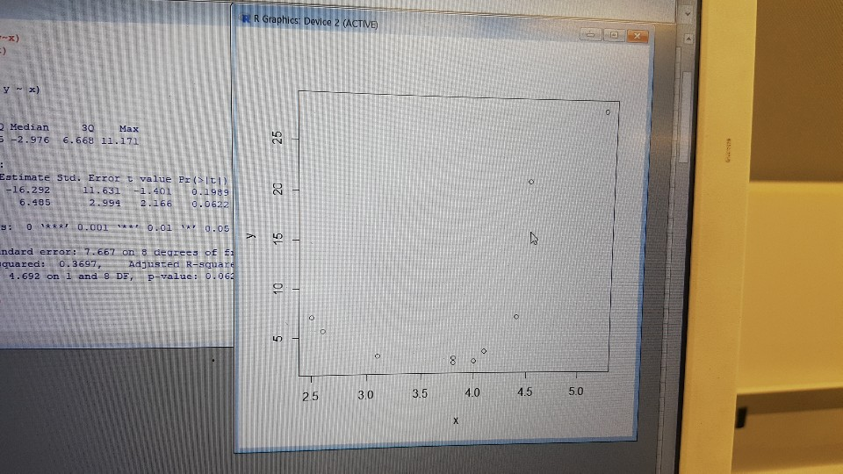
 |  |  |  |  |  | 년도별 CPI (1990년대) |  | 년도별 실업률 (1990년대) |  |  | (1980년대 물가상승률 CPI 관계)
1977 | Q1 | Q2 | Q3 | Q4 |  | 1990 | 40.564 | 1990 | 2.5 | 8.5731109981 | Call:
(a) 실업률 | 3.8 | 3.8 | 3.8 | 3.8 |  | 1991 | 44.35 | 1991 | 2.5 | 9.3333990731 | lm(formula = y ~ x)
(b) CPI | 12.189 | 12.531 | 12.942 | 13.058 |  | 1992 | 47.106 | 1992 | 2.6 | 6.214205186
 |  |  |  |  |  | 1993 | 49.367 | 1993 | 3 | 4.7998131873 | Residuals:
1978 | Q1 | Q2 | Q3 | Q4 |  | 1994 | 52.46 | 1994 | 2.6 | 6.2653189378 | Min 1Q Median 3Q Max
(a) 실업률 | 3.2 | 3.2 | 3.2 | 3.2 |  | 1995 | 54.811 | 1995 | 2.1 | 4.4815097217 | -7.247 -6.025 -2.976 6.668 11.171
(b) CPI | 13.78 | 14.196 | 14.832 | 15.245 |  | 1996 | 57.51 | 1996 | 2.1 | 4.9241940486
 |  |  |  |  |  | 1997 | 60.063 | 1997 | 2.7 | 4.4392279604 | Coefficients:
1979 | Q1 | Q2 | Q3 | Q4 |  | 1998 | 64.576 | 1998 | 7.2 | 7.5137772006 | Estimate Std. Error t value Pr(>|t|)
(a) 실업률 | 3.8 | 3.8 | 3.8 | 3.8 |  | 1999 | 65.101 | 1999 | 6.6 | 0.81299554014 | (Intercept) -16.292 11.631 -1.401 0.1989
(b) CPI | 15.898 | 17.07 | 17.549 | 18.175 |  |  |  |  |  |  | x 6.485 2.994 2.166 0.0622 .
 |  |  |  |  |  | 년도별 CPI (2000년대) |  | 년도별 실업률 (2000년대) |  |  | ---
1980 | Q1 | Q2 | Q3 | Q4 |  | 2000 | 66.572 | 2000 | 4.3 | 2.2595659053 | Signif. codes: 0 ‘***’ 0.001 ‘**’ 0.01 ‘*’ 0.05 ‘.’ 0.1 ‘ ’ 1
(a) 실업률 | 5.7 | 4.4 | 4.6 | 6.3 |  | 2001 | 69.279 | 2001 | 3.9 | 4.0662741092
(b) CPI | 20.172 | 21.638 | 22.604 | 23.989 |  | 2002 | 71.193 | 2002 | 3.2 | 2.7627419564 | Residual standard error: 7.667 on 8 degrees of freedom
 |  |  |  |  |  | 2003 | 73.695 | 2003 | 3.5 | 3.5143904597 | Multiple R-squared: 0.3697, Adjusted R-squared: 0.2909
1981 | Q1 | Q2 | Q3 | Q4 |  | 2004 | 76.341 | 2004 | 3.6 | 3.590474252 | F-statistic: 4.692 on 1 and 8 DF, p-value: 0.06219
(a) 실업률 | 5.6 | 3.9 | 4.1 | 4.6 |  | 2005 | 78.444 | 2005 | 3.7 | 2.7547451566
(b) CPI | 25.227 | 26.464 | 27.717 | 27.872 |  | 2006 | 80.202 | 2006 | 3.5 | 2.2410891846
 |  |  |  |  |  | 2007 | 82.235 | 2007 | 3.2 | 2.534849505
1982 | Q1 | Q2 | Q3 | Q4 |  | 2008 | 86.079 | 2008 | 3.1 | 4.6744087068
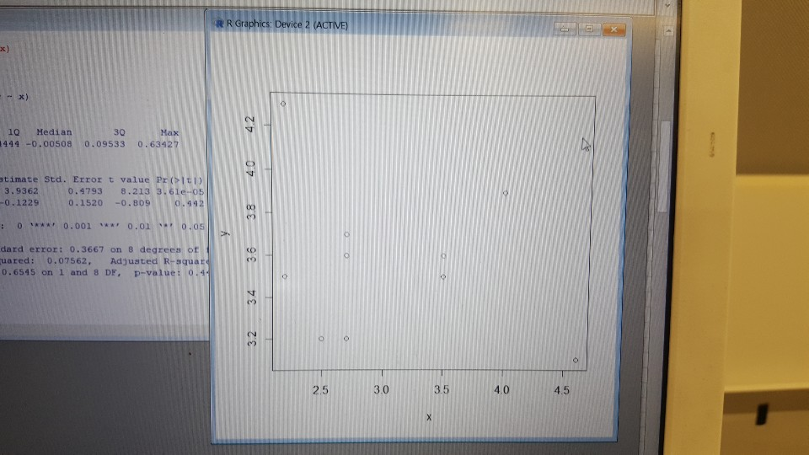
(a) 실업률 | 5.6 | 3.8 | 3.8 | 3.9 |  | 2009 | 88.452 | 2009 | 3.6 | 2.7567699439
(b) CPI | 28.203 | 28.675 | 29.036 | 29.08 |  |  |  |  |  |  | (2000년대 물가상승률 CPI 관계)
 |  |  |  |  |  | 년도별 CPI (2010년대) |  | 년도별 실업률(2010년대) |  |  | Call:
1983 | Q1 | Q2 | Q3 | Q4 |  | 2010 | 91.051 | 2010 | 3.5 | 2.9383168272 | lm(formula = y ~ x)
(a) 실업률 | 6 | 3.6 | 3.4 | 3.5 |  | 2011 | 94.717 | 2011 | 3.1 | 4.0263149224
(b) CPI | 29.633 | 29.736 | 29.779 | 29.78 |  | 2012 | 96.789 | 2012 | 2.9 | 2.1875692853 | Residuals:
 |  |  |  |  |  | 2013 | 98.048 | 2013 | 2.9 | 1.3007676492 | Min 1Q Median 3Q Max
1984 | Q1 | Q2 | Q3 | Q4 |  | 2014 | 99.398 | 2014 | 3.3 | 1.3768766319 | -0.42885 -0.24444 -0.00508 0.09533 0.63427
(a) 실업률 | 5.6 | 3.3 | 3.3 | 3.3 |  | 2015 | 100 | 2015 | 3.6 | 0.60564598885
(b) CPI | 30.207 | 30.377 | 30.48 | 30.568 |  | 2016 | 100.97 | 2016 | 3.7 | 0.97 | Coefficients:
 |  |  |  |  |  | 2017 | 102.93 | 2017 | 3.7 | 1.9411706447 | Estimate Std. Error t value Pr(>|t|)
1985 | Q1 | Q2 | Q3 | Q4 |  | 2018 | 104.45 | 2018 | 3.8 | 1.4767317594 | (Intercept) 3.9362 0.4793 8.213 3.61e-05 ***
(a) 실업률 | 5.1 | 3.7 | 3.6 | 3.7 |  |  |  |  |  |  | x -0.1229 0.1520 -0.809 0.442
(b) CPI | 30.782 | 31.063 | 31.312 | 31.468 |  |  |  |  |  |  | ---
 |  |  |  |  |  |  |  |  |  |  | Signif. codes: 0 ‘***’ 0.001 ‘**’ 0.01 ‘*’ 0.05 ‘.’ 0.1 ‘ ’ 1
1986 | Q1 | Q2 | Q3 | Q4
(a) 실업률 | 5.9 | 3.4 | 3.1 | 3 |  |  |  |  |  |  | Residual standard error: 0.3667 on 8 degrees of freedom
(b) CPI | 31.893 | 32.07 | 32.164 | 31.925 |  |  |  |  |  |  | Multiple R-squared: 0.07562, Adjusted R-squared: -0.03992
 |  |  |  |  |  |  |  |  |  |  | F-statistic: 0.6545 on 1 and 8 DF, p-value: 0.4419
1987 | Q1 | Q2 | Q3 | Q4
(a) 실업률 | 4.5 | 3 | 2.6 | 2.3
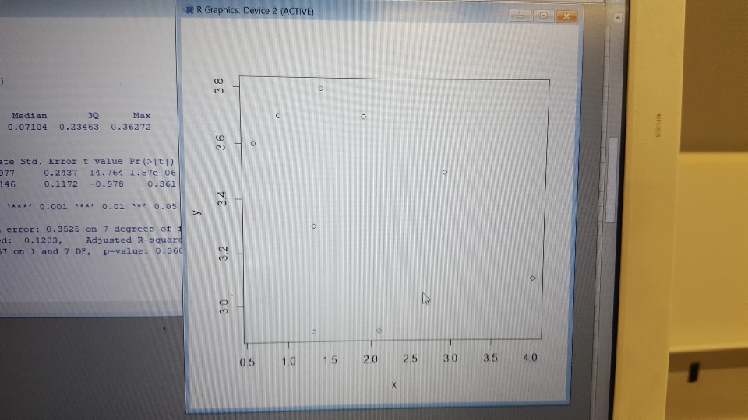
(b) CPI | 32.153 | 32.848 | 33.285 | 33.669 |  |  |  |  |  |  | (2010년대 물가상승률 CPI 관계
 |  |  |  |  |  |  |  |  |  |  | Call:
1988 | Q1 | Q2 | Q3 | Q4 |  |  |  |  |  |  | lm(formula = y ~ x)
(a) 실업률 | 3.2 | 2.2 | 2.4 | 2.3
(b) CPI | 34.562 | 35.216 | 35.642 | 35.964 |  |  |  |  |  |  | Residuals:
 |  |  |  |  |  |  |  |  |  |  | Min 1Q Median 3Q Max
1989 | Q1 | Q2 | Q3 | Q4 |  |  |  |  |  |  | -0.54874 -0.14874 0.07104 0.23463 0.36272
(a) 실업률 | 3.4 | 2.5 | 2.4 | 2.5
(b) CPI | 36.494 | 37.19 | 37.657 | 38.104 |  |  |  |  |  |  | Coefficients:
 |  |  |  |  |  |  |  |  |  |  | Estimate Std. Error t value Pr(>|t|)
1990 | Q1 | Q2 | Q3 | Q4 |  |  |  |  |  |  | (Intercept) 3.5977 0.2437 14.764 1.57e-06 ***
(a) 실업률 | 3.2 | 2.2 | 2.3 | 2.4 |  |  |  |  |  |  | x -0.1146 0.1172 -0.978 0.361
(b) CPI | 39.283 | 40.446 | 41.041 | 41.487 |  |  |  |  |  |  | ---
 |  |  |  |  |  |  |  |  |  |  | Signif. codes: 0 ‘***’ 0.001 ‘**’ 0.01 ‘*’ 0.05 ‘.’ 0.1 ‘ ’ 1
1991 | Q1 | Q2 | Q3 | Q4
(a) 실업률 | 3.1 | 2.2 | 2.2 | 2.3 |  |  |  |  |  |  | Residual standard error: 0.3525 on 7 degrees of freedom
(b) CPI | 43.11 | 44.029 | 44.868 | 45.395 |  |  |  |  |  |  | Multiple R-squared: 0.1203, Adjusted R-squared: -0.005409
 |  |  |  |  |  |  |  |  |  |  | F-statistic: 0.957 on 1 and 7 DF, p-value: 0.3605
1992 | Q1 | Q2 | Q3 | Q4
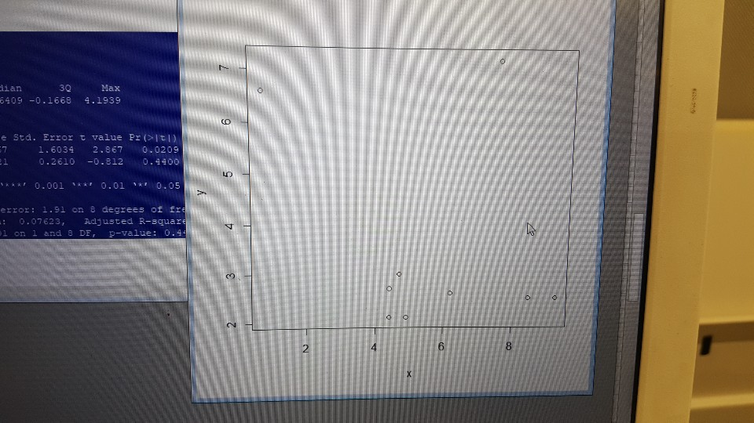
(a) 실업률 | 3.1 | 2.4 | 2.4 | 2.5
(b) CPI | 46.193 | 47.113 | 47.572 | 47.545 |  |  |  |  |  |  | (1990년대 물가 상승률 CPI 관계)

1993 | Q1 | Q2 | Q3 | Q4 |  |  |  |  |  |  | Call:
(a) 실업률 | 3.4 | 3 | 2.8 | 2.8 |  |  |  |  |  |  | lm(formula = y ~ x)
(b) CPI | 48.329 | 49.317 | 49.682 | 50.141
 |  |  |  |  |  |  |  |  |  |  | Residuals:
1994 | Q1 | Q2 | Q3 | Q4 |  |  |  |  |  |  | Min 1Q Median 3Q Max
(a) 실업률 | 3.2 | 2.6 | 2.3 | 2.2 |  |  |  |  |  |  | -1.5636 -0.8931 -0.6409 -0.1668 4.1939
(b) CPI | 51.48 | 52.196 | 53.116 | 53.049
 |  |  |  |  |  |  |  |  |  |  | Coefficients:
1995 | Q1 | Q2 | Q3 | Q4 |  |  |  |  |  |  | Estimate Std. Error t value Pr(>|t|)
(a) 실업률 | 2.5 | 2.1 | 2 | 1.9 |  |  |  |  |  |  | (Intercept) 4.5967 1.6034 2.867 0.0209 *
(b) CPI | 53.93 | 54.715 | 55.19 | 55.409 |  |  |  |  |  |  | x -0.2121 0.2610 -0.812 0.4400
 |  |  |  |  |  |  |  |  |  |  | ---
1996 | Q1 | Q2 | Q3 | Q4 |  |  |  |  |  |  | Signif. codes: 0 ‘***’ 0.001 ‘**’ 0.01 ‘*’ 0.05 ‘.’ 0.1 ‘ ’ 1
(a) 실업률 | 2.3 | 2.1 | 1.9 | 2.1
(b) CPI | 56.451 | 57.382 | 57.985 | 58.223 |  |  |  |  |  |  | Residual standard error: 1.91 on 8 degrees of freedom
 |  |  |  |  |  |  |  |  |  |  | Multiple R-squared: 0.07623, Adjusted R-squared: -0.03924
1997 | Q1 | Q2 | Q3 | Q4 |  |  |  |  |  |  | F-statistic: 0.6601 on 1 and 8 DF, p-value: 0.44
(a) 실업률
(b) CPI | 59.1 | 59.702 | 60.287 | 61.164
 | 3.2 | 2.6 | 2.3 | 2.7 |  |  |  |  |  |  | 그래프를 직관적으로 봐도 알 수 있고 OLS를 통해서 분석한 결과도 결정계수가 매우 작고 coefficient의 p-value도 매우 크다. 즉 둘은 아무런 관계다 없다!
1998 | Q1 | Q2 | Q3 | Q4
(a) 실업률 | 6 | 7.2 | 7.8 | 7.8
(b) CPI | 64.38 | 64.58 | 64.526 | 64.818

1999 | Q1 | Q2 | Q3 | Q4
(a) 실업률 | 8.8 | 6.9 | 6.4 | 5.3
(b) CPI | 64.836 | 64.964 | 64.946 | 65.658

2000 | Q1 | Q2 | Q3 | Q4
(a) 실업률 | 4.8 | 4.3 | 4.3 | 4.2
(b) CPI | 66.084 | 65.995 | 66.882 | 67.326

2001 | Q1 | Q2 | Q3 | Q4
(a) 실업률 | 4.6 | 3.9 | 3.7 | 3.7
(b) CPI | 68.524 | 69.323 | 69.722 | 69.545

2002 | Q1 | Q2 | Q3 | Q4
(a) 실업률 | 3.5 | 3.2 | 3.1 | 3.1
(b) CPI | 70.255 | 71.187 | 71.476 | 71.852

2003 | Q1 | Q2 | Q3 | Q4
(a) 실업률 | 3.3 | 3.5 | 3.6 | 3.8
(b) CPI | 73.118 | 73.54 | 73.739 | 74.383

2004 | Q1 | Q2 | Q3 | Q4
(a) 실업률 | 3.6 | 3.6 | 3.7 | 3.7
(b) CPI | 75.492 | 76.047 | 76.934 | 76.89

2005 | Q1 | Q2 | Q3 | Q4
(a) 실업률 | 3.8 | 3.7 | 3.8 | 3.7
(b) CPI | 77.947 | 78.313 | 78.731 | 78.783

2006 | Q1 | Q2 | Q3 | Q4
(a) 실업률 | 3.5 | 3.4 | 3.5 | 3.4
(b) CPI | 79.568 | 80.065 | 80.718 | 80.457

2007 | Q1 | Q2 | Q3 | Q4
(a) 실업률 | 3.3 | 3.3 | 3.2 | 3.2
(b) CPI | 81.163 | 82.026 | 82.575 | 83.177

2008 | Q1 | Q2 | Q3 | Q4
(a) 실업률 | 3 | 3.1 | 3.2 | 3.3
(b) CPI | 82.248 | 86 | 87.151 | 86.915

2009 | Q1 | Q2 | Q3 | Q4
(a) 실업률 | 3.4 | 3.8 | 3.7 | 3.6
(b) CPI | 87.543 | 88.379 | 88.877 | 89.007

2010 | Q1 | Q2 | Q3 | Q4
(a) 실업률 | 4.2 | 3.4 | 3.6 | 3.5
(b) CPI | 90.156 | 90.732 | 91.431 | 91.886

2011 | Q1 | Q2 | Q3 | Q4
(a) 실업률 | 3.7 | 3.4 | 3.3 | 3.2
(b) CPI | 93.616 | 94.345 | 95.377 | 95.529

2012 | Q1 | Q2 | Q3 | Q4
(a) 실업률 | 3.3 | 3.2 | 3.1 | 3.1
(b) CPI | 96.436 | 96.637 | 96.913 | 97.168

2013 | Q1 | Q2 | Q3 | Q4
(a) 실업률 | 3.2 | 3 | 3.1 | 3.1
(b) CPI | 97.939 | 97,811 | 98,236 | 98.206

2014 | Q1 | Q2 | Q3 | Q4
(a) 실업률 | 3.4 | 3.6 | 3.4 | 3.6
(b) CPI | 99.044 | 99.384 | 99.593 | 99.171

2015 | Q1 | Q2 | Q3 | Q4
(a) 실업률 | 3.6 | 3.7 | 3.6 | 3.5
(b) CPI | 99.73 | 99.94 | 100.24 | 100.08

2016 | Q1 | Q2 | Q3 | Q4
(a) 실업률 | 3.7 | 3.6 | 3.7 | 3.6
(b) CPI | 100.59 | 100.78 | 100.97 | 101.54

2017 | Q1 | Q2 | Q3 | Q4
(a) 실업률 | 3.7 | 3.7 | 3.6 | 3.7
(b) CPI | 102.8 | 102.72 | 103.21 | 103

2018 | Q1 | Q2 | Q3 | Q4
(a) 실업률 | 3.7 | 3.8 | 4 | 3.9
(b) CPI | 103.91 | 104.25 | 104.81 | 104.84

